Sky Concept 141 - nl
 |  |  |  |  |  | Bestelformulier: |  |  | Sky Concept 141 |  |  |  | Personal

 |  |  |  |  |  | Maatopname door klant

 | Datum |  | ____/____/______ |  |  |  |  |  | Klant
 |  |  |  |  |  |  |  |  |  |  | ____________________________________
 | Medewerker |  |  |  |  |  |  |  | Installatiebedrijf
 |  |  | ____________________________________ |  |  |  |  |  |  |  | ____________________________________

 | Ordernummer |  | ____________________________________ |  |  |  |  |  | Ref. installatiebedrijf |  | ____________________________________

 | U wenst de productie te starten zonder maatopname door onze diensten? Geen probleem! Bezorg ons onderstaand formulier volledig ingevuld en getekend terug.

! | = verplicht in te vullen

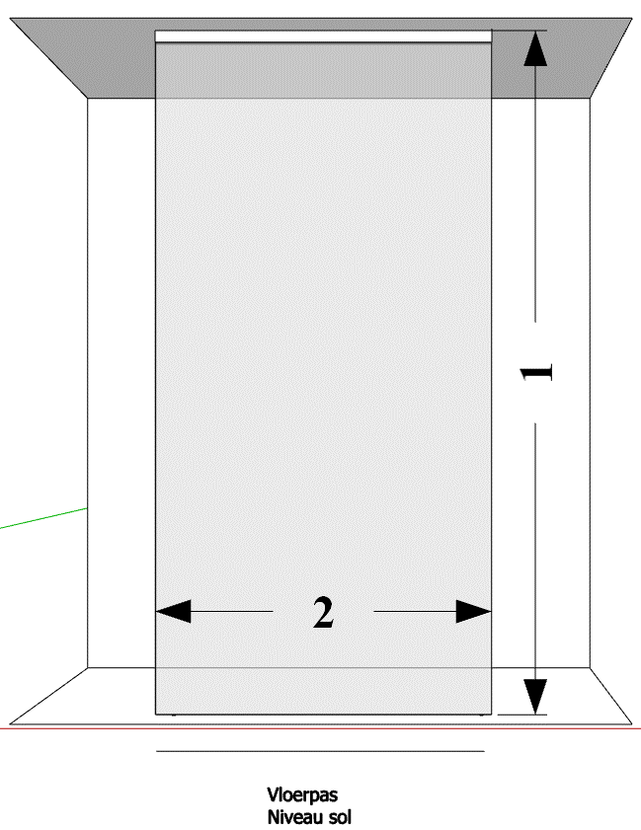

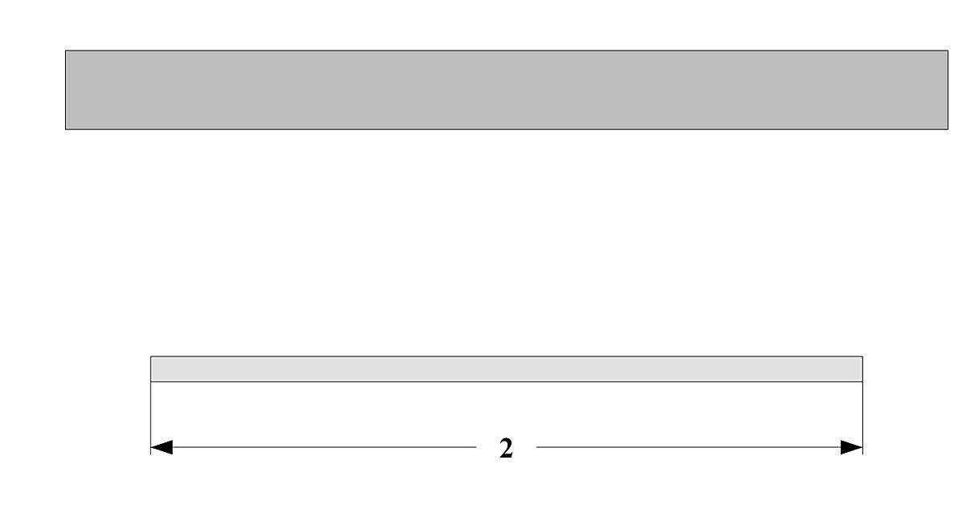

 | ! Bematingen |  |  |  |  | ! Glassoorten |  |  |  | ! Glasbewerkingen

 | Hoogte (1) = |  |  |  | mm | Standaard |  | 101 Transparant |  |  | Standaard | Geen

 | (tot plafond) |  |  |  |  |  |  |  |  |  | Meerprijs 20 % | 109 Aquaclean

 | Breedte (2) = |  |  |  | mm | Meerprijs 20% |  | 130 Timeless® |  |  | Meerprijs 35% | 110 Zone intime

 |  |  |  |  |  |  |  | 102 Opal mat |  |  |  | 111 Zone à la carte

 |  |  |  |  |  |  |  | 104 Extra transparant |  |  |  | 112 Print

 |  |  |  |  |  |  |  | 105 Bronze

 |  |  |  |  |  |  |  | 106 Gris

 |  |  |  |  |  |  |  | 107 Green

 | ! Bevestigingsonderdelen |  |  |  |  |  |  | 114 Crepi

 |  |  |  |  |  |  |  | 118 Black

 | 011 Blinkend |  |  |  |  | Meerprijs 35% |  | 119 Opal white

 | 099 Zwart mat |  |  |  |  |  |  | 120 Opal black

 | 088 Mat wit |  |  |  |  |  |  | 125 Opal bronze

 |  |  |  |  |  |  |  | 126 Opal gris

 |  |  |  |  |  | Meerprijs 50% |  | 121 Mirror

 |  |  |  |  |  | Info

 |  |  |  |  |  | * | Bevestigingsonderdelen: blinkend '011', Zwart mat '099', Wit mat '088'

 |  |  |  |  |  | * | Maatopname door Aquaconcept inbegrepen

 |  |  |  |  |  | * | Montage door Aquaconcept mogelijk mits meerprijs

 |  |  |  |  |  |  |  |  | Te volgen richtlijnen:
 |  |  |  |  |  |  |  |  | * Geef steeds de maten op NADAT de wanden betegeld zijn.

 |  |  |  |  |  |  |  |  | * Enkel geschikt voor montage op loodrechte en haakse wanden.

 |  |  |  |  |  |  |  |  | * Afmetingen vermeld op het bestelformulier zijn bindend, retour is niet mogelijk.

 | Artikelnummer |  |  |  |  |  |  |  | * Indien dit document niet volledig is ingevuld, wordt het artikel niet besteld.

! | Naam ondertekenaar |  |  | Handtekening |  |  |  |  | De ondertekenaar verklaart dat de informatie vermeld op dit formulier correct is, rekening houdend met bovenstaande richtlijnen, en draagt hiervoor de verantwoordelijkheid.

 | Datum | _____/_____/_____
! |  |  |  |  |  |  |  |  | Info: www.aquaconcept.eu email: info@aquaconcept.eu tel.: +32 (0)3 296 03 03

 | Gelieve dit formulier terug te bezorgen via e-mail: sales@aquaconcept.eu

Sky Concept 141 -fr
 |  |  |  |  |  | Formulaire de commande : |  |  |  | Sky Concept 141 |  |  |  | Personal

 |  |  |  |  |  | Prise de mesures par le client

 | Date |  | ____/____/______ |  |  |  |  |  | Client
 |  |  |  |  |  |  |  |  |  |  |  | ____________________________________
 | Employé |  |  |  |  |  |  |  | Installateur
 |  |  | ____________________________________ |  |  |  |  |  |  |  |  | ____________________________________

 | Numéro d'ordre |  | ____________________________________ |  |  |  |  |  | Réf. installateur |  |  | ____________________________________

 | Vous souhaitez de commencer la production sans prise de mesures par nos soins ? Pas de problème ! Veuillez nous renvoyer ce formulaire complètement rempli et signé pour accord.

! | = obligatoire de remplir



 | ! Mesures |  |  |  |  | ! Vitrages |  |  |  |  | ! Traitements du verre

 | Hauteur (1) = |  |  |  | mm | Standard |  | 101 Transparent |  |  |  | Standaard | Aucun

 | (jusqu'au plafond) |  |  |  |  |  |  |  |  |  |  | Supplément 20 % | 109 Aquaclean

 | Largeur (2) = |  |  |  | mm | Supplément 20% |  | 130 Timeless® |  |  |  | Supplément 35 % | 110 Zone intime

 |  |  |  |  |  |  |  | 102 Opal mat |  |  |  |  | 111 Zone à la carte

 |  |  |  |  |  |  |  | 104 Extra transparent |  |  |  |  | 112 Print

 |  |  |  |  |  |  |  | 105 Bronze

 |  |  |  |  |  |  |  | 106 Gris

 |  |  |  |  |  |  |  | 107 Green

 | ! Pièces de fixation |  |  |  |  |  |  | 114 Crepi

 |  |  |  |  |  |  |  | 118 Black

 | 011 Brillant |  |  |  |  | Supplément 35% |  | 119 Opal white

 | 099 Noir mat |  |  |  |  |  |  | 120 Opal black

 | 088 Blanc mat |  |  |  |  |  |  | 125 Opal bronze

 |  |  |  |  |  |  |  | 126 Opal gris

 |  |  |  |  |  | Suplément 50% |  | 121 Mirror

 |  |  |  |  |  | Info

 |  |  |  |  |  | * | Pièces de fixation : brillant '011', Noir mat '099', Blanc mat '088'

 |  |  |  |  |  | * | Prise de mesures par Aquaconcept incluse

 |  |  |  |  |  | * | Montage par Aquaconcept possible moyennant un supplément

 |  |  |  |  |  |  |  |  | Directives à suivre :
 |  |  |  |  |  |  |  |  | * Donnez toujours les mesures prises APRES avoir carrelé les murs.

 |  |  |  |  |  |  |  |  | * Uniquement pour montage entre des murs perpendiculaires.

 |  |  |  |  |  |  |  |  | * Les mesures sur ce formulaire sont contraignantes, un retour n'est pas possible.

 | Numéro d'article |  |  |  |  |  |  |  | * Si ce document n'a pas été rempli complètement, l'article ne sera pas commandé.

! | Nom signataire |  |  | Signature |  |  |  |  | Le signataire déclare que l'information mentionnée sur ce formulaire est correcte, en tenant compte des directives ci-dessus, et qu'il en est responsable.

 | Date | _____/_____/_____
! |  |  |  |  |  |  |  |  | Info : www.aquaconcept.eu mail : info@aquaconcept.eu tel. : +32 (0)3 296 03 03

 | Veuillez renvoyer ce formulaire par mail : sales@aquaconcept.eu

